Лист1
Звіт про стан реалізації проектів-переможців за рахунок коштів "Громадського бюджету міста Києва"
станом на ІІІ квартал 2019 року
(відповідний звітний період)

№ з/п | Реєстраційний номер проекту | Назва проекту, місце розташування | Дати погодження плану реалізації та кошторису із Лідером команди проекту | Обсяг фінансування, тис.грн. |  | Виконані роботи |  |  | Посилання на тендерну закупівлю | Отриманий результат (фото реалізації) | Відгук Лідера команди проекту про реалізацію проекту (так/ні)
 |  |  |  | План | Факт | Найменування робіт, товарів, послуг | Вартість, тис. грн.
 |  |  |  |  |  |  | План | Факт
1 | 2 | 3 | 4 | 5 | 6 | 7 | 8 | 9 | 10 | 11 | 12
1 | № 302 | "І хай заквітнуть лотоси на Тельбіні!" |  | 99.048 | 16.00 | Проведена нарада РБК за участю лідера та Команди. Розроблено наукове обгрунтування на проведення робіт з озеленення водними та прибережно-водними рослинами озера Тельбін. Складено новий перелік видів рослин для висадки в озері Тельбін. Здійснена підготовка технічного завдання на проведення закупівлі по визначенню виконавця робіт. Направлено лист автору проекта про погодження переліку рослин, рекомендованих науковцями для висадки в озері Тельбін. Повторний лист щодо погодження переліку рослин був направлений автору 20.06.2019 . Процедуру закупівлі по визначенню виконавця робіт було оголошено 25.06.2019. Торги 04.07.02019 не відбулися, в зв'язку з відсутністю пропозицій . Повторно оголошено процедуру закупівлі по визначенню виконавця робіт 04.07.2019. Торги 11.07.2019 не відбулися, в зв'язку з відсутністю пропозицій. В вересні 2019 року автором проекту прийнято рішення внести зміни до кошторису. | 16.00 | 16.00 | https://prozorro.gov.ua/tender/UA-2019-06-25-001839-c https://prozorro.gov.ua/tender/UA-2019-07-04-001428-b
2 | № 426 | "Віталізація набережної Дніпра між парками Прибережний (Берковщина) та Вербовий гай" | 2019-02-28 | 221.400 | 219.68622 | Проведено обстеження, складено дефектний акт та кошторисна документація. Проведена нарада РБК за участю лідера та Команди. Кошторисна документація розглянута експертною організацєю. Проведено експертизу, отримано позитивний експертний звіт №119022-ОК від 08.04.2019.Підготовлено технічне завдання на проведення закупівлі по визначенню виконавця робіт. Проведено процедуру закупівлі та визначено переможця, ни став ТОВ "БК "ГРАДОТ". Укладено Договір на виконання робіт від 24.06.19 № 1179. Роботи виконано в повному обсязі. | 219.68622 | 219.68622 | https://prozorro.gov.ua/tender/UA-2019-05-20-001287-b | 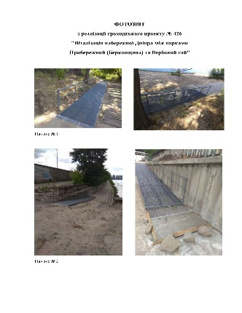 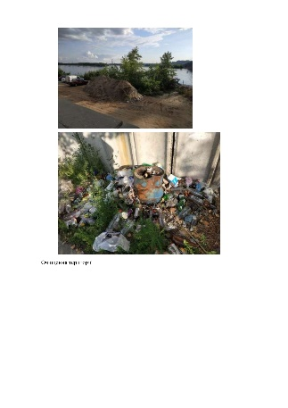 | так
3 | № 602 | "Рятування та безпека на воді" | 2019-02-28 | 199.681 | 30.00 | Проведена нарада РБК за участю лідера та Команди. Укладено цивільно-правові договори з інструкторами. Інструкторами проводиться навчання згідно укладених договорів. | 40.00 | 30.00 | Договір №51/2019 від 06.05.2019 Науменко В.О.; Договір №52/2019 від 06.05.2019 Науменко Ю.В.; Договір №53/2019 від 06.05.2019 Науменко М.В.
4 | № 603 | Ековідродження озера у парку "Нивки" |  | 300.000 |  | Проведена нарада РБК за участю лідера та Команди |  |  | https://prozorro.gov.ua/tender/UA-2019-10-23-000936-a
5 | № 1050 | Екостежка у Виноградарському лісі | 2019-02-18 | 99.960 |  | Розроблена схема маршруту та концепції стендів, складено дефектний акт. 12 вересня через тендерну державну систему публічних закупівель "Prozzoro" по очікуваній вартості будівельних робіт, з визначення генпідрядної організації об'єкту: «Екостежка у Виноградарському лісі» були оголошені торги, за відсутності пропозицій торги не відбулися. |  |  | https://prozorro.gov.ua/tender/UA-2019-10-25-000523-c https://prozorro.gov.ua/tender/UA-2019-10-11-000526-a
6 | № 1207 | ВЗАЄМОДІЯ: "Створення зони відпочинку по вул. Петра Чаадаєва, 5" | 2019-02-15 | 114.635 |  | Проведена нарада РБК за участю лідера та Команди.
Всього по розпоряднику коштів:

